Criteri oferta econòmica
2024/6/LIO_POR (117-6) | Obra Projecte executiu instal·lació de baixa tensió per a la realització de diferents actuacions sobre el quadre general de la instal·lació elèctrica de l'Edifici Palau de la Diputació de Lleida
 | Oferta econòmica (fins a un màxim de punts:) | 100

Pressupost base de licitació (IVA exclòs) |  | 72,320.30 €

Núm. Oferta | Licitadors (n) | Import de l'oferta admesa (IVA exclòs) | Import de baixa | Percentatge de baixa | Puntuació | TEMERARIA > 25% | Posició
1 | INSTALACIONES Y PROYECTOS DE VANGUARDIA, SL | 66,173.09 € | 6,147.21 € | 8.50% | 100 | NO | 1

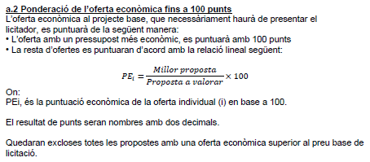

Altres criteris automàtics
2024/6/LIO_POR (117-6) | Obra Projecte executiu instal·lació de baixa tensió per a la realització de diferents actuacions sobre el quadre general de la instal·lació elèctrica de l'Edifici Palau de la Diputació de Lleida
 | Ampliació del termini de garantia (fins a un màxim de punts:) | 10
 | Prestació del manteniment preventiu i correctiu sense cost (fins a un màxim de punts:) | 18
 | TOTAL | 28

Núm. Oferta | Licitadors (n) | Oferta ampliació termini garantia | Puntuació 1) | Oferta Manteniment preventiu i correctiu | Puntuació 2) | Puntuació total a.1 | Posició
1 | INSTALACIONES Y PROYECTOS DE VANGUARDIA, SL | Ampliació en 15 mesos addicionals | 10 | Durant 15 mesos del termini de garantia | 10 | 20 | 1

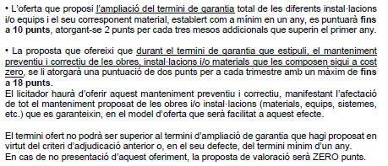
 |  |  | Opcions criteri Termini garantia | Punts
 |  |  | Sense ampliació termini garantia | 0
 |  |  | Ampliació en 3 mesos addicionals | 2
 |  |  | Ampliació en 6 mesos addicionals | 4
 |  |  | Ampliació en 9 mesos addicionals | 6
 |  |  | Ampliació en 12 mesos addicionals | 8
 |  |  | Ampliació en 15 mesos addicionals | 10

 |  |  | Opcions criteri Programa mesures ambientals | Punts
 |  |  | Sense manteniment preventiu i correctiu a cost zero | 0
 |  |  | Durant 3 mesos del termini de garantia | 2
 |  |  | Durant 6 mesos del termini de garantia | 4
 |  |  | Durant 9 mesos del termini de garantia | 6
 |  |  | Durant 12 mesos del termini de garantia | 8
 |  |  | Durant 15 mesos del termini de garantia | 10
 |  |  | Durant 18 mesos del termini de garantia | 12
 |  |  | Durant 21 mesos del termini de garantia | 14
 |  |  | Durant 24 mesos del termini de garantia | 16
 |  |  | Durant 27 mesos del termini de garantia | 18

